Лист1
Контролер Б | 14 | 14 | 16 | 15 | 14 | 16 |  | a = | 0.05
Контролер В | 11 | 14 | 11 | 13 | 14 | 11
∆xi = x1i - x2i | 3 | 0 | 5 | 2 | 0 | 5
n= | 7 | x-mean = | 2.5 | s2 = | 5.1 | f = | 6
tрасч = | 2.9288959306 | tтабл = | 2.4469118511
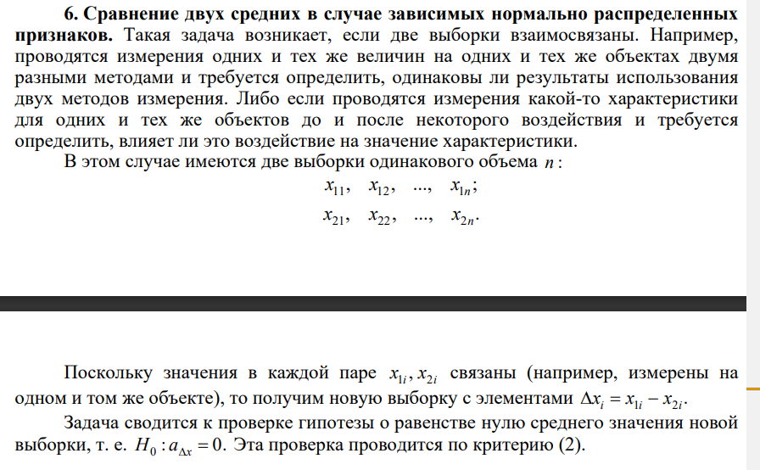

Парный двухвыборочный t-тест для средних

 | Контролер Б | Контролер В
Среднее | 14.833333333 | 12.333333333
Дисперсия | 0.96666666667 | 2.2666666667
Наблюдения | 6 | 6
Корреляция Пирсона | -0.63052828876
Гипотетическая разность средних | 0
df | 5
t-статистика | 2.7116307227
P(T<=t) одностороннее | 0.021096998353
t критическое одностороннее | 2.0150483733
P(T<=t) двухстороннее | 0.042193996706
t критическое двухстороннее | 2.5705818356

Лист3
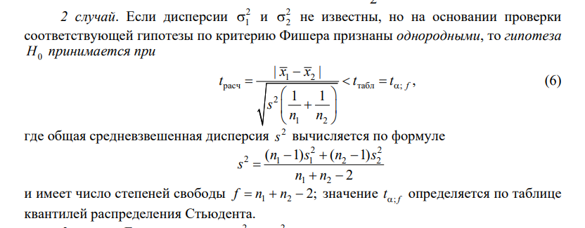
А | 1.38 | 9.69 | 0.39 | 1.42 | 0.95 | 5.94 | 0.59 |  | n | x-mean | s2 | f
В | 1.42 | 10.37 | 0.39 | 1.46 | 0.93 | 6.15 | 0.61 |  | 7 | 2.9085714286 | 12.547447619 | 6
Fрасч = | 0.8764127984 | Fтабл = | 5.819756579 |  |  |  |  |  | 7 | 3.0471428571 | 14.31682381 | 6
tрасч = | -0.070735134044 | tтабл = | 1.7822875556 |  |  |  |  |  |  |  | 13.432135714 | 12

Двухвыборочный F-тест для дисперсии |  |  |  |  |  |  | Двухвыборочный t-тест с одинаковыми дисперсиями

 | 1.38 | 1.42 |  |  |  |  |  | 1.38 | 1.42
Среднее | 3.1633333333 | 3.3183333333 |  |  |  |  | Среднее | 3.1633333333 | 3.3183333333
Дисперсия | 14.511746667 | 16.562416667 |  |  |  |  | Дисперсия | 14.511746667 | 16.562416667
Наблюдения | 6 | 6 |  |  |  |  | Наблюдения | 6 | 6
df | 5 | 5 |  |  |  |  | Объединенная дисперсия | 15.537081667
F | 0.8761853393 |  |  |  |  |  | Гипотетическая разность средних | 0
P(F<=f) одностороннее | 0.44410549741 |  |  |  |  |  | df | 10
F критическое одностороннее | 0.13993095023 |  |  |  |  |  | t-статистика | -0.068109485759
 |  |  |  |  |  |  | P(T<=t) одностороннее | 0.4735205467
 |  |  |  |  |  |  | t критическое одностороннее | 1.8124611228
 |  |  |  |  |  |  | P(T<=t) двухстороннее | 0.9470410934
 |  |  |  |  |  |  | t критическое двухстороннее | 2.228138852

